大型バス（正45＋補8席）
バス座席表
正シート４５席
バス座席表
正シート４５席
バス座席表
正シート４５席
 |  |  |  | /（） |  | 様

 |  |  | 様 | 様 | 様 | 様 | 様 | 様 | 様 | 様 | 様 | 様 | 様
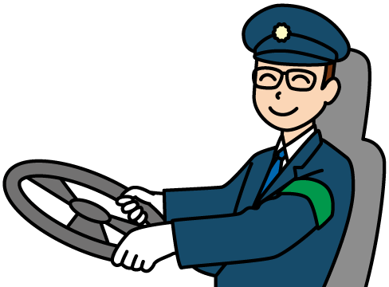

 | 乗車場所 | 人数 | 様 | 様 | 様 | 様 | 様 | 様 | 様 | 様 | 様 | 様 | 様

 | 計 | 0

 | 乗車スタッフ | 人数 | ＜補助席＞ | ＜補助席＞ | ＜補助席＞ | ＜補助席＞ | ＜補助席＞ | ＜補助席＞ | ＜補助席＞ | ＜補助席＞
 | 運転手 |  | ①列目 | ②列目 | ③列目 | ④列目 | ⑤列目 | ⑥列目 | ⑦列目 | ⑧列目 | ⑨列目 | ⑩列目 | 様
 | ガイド
 | 添乗員
 | 計 | 0

 |  |  | 様 | 様 | 様 | 様 | 様 | 様 | 様 | 様 | 様 | 様 | 様

 |  |  | 様 | 様 | 様 | 様 | 様 | 様 | 様 | 様 | 様 | 様 | 様

乗降口

中型バス（正27席）
バス座席表
正シート２７席
 |  |  |  | /（） |  | 様

 |  |  | 様 | 様 | 様 | 様 | 様 | 様

 | 乗車場所 | 人数 | 様 | 様 | 様 | 様 | 様 | 様 | 様

 | 計 | 0

 | 乗車スタッフ | 人数
 | 運転手 |  | ①列目 | ②列目 | ③列目 | ④列目 | ⑤列目 | ⑥列目 | 様
 | ガイド
 | 添乗員
 | 計 | 0

 |  |  | 様 | 様 | 様 | 様 | 様 | 様 | 様

 |  |  | 様 | 様 | 様 | 様 | 様 | 様

乗降口

中型バス（正33+補6席）
バス座席表
正シート３３席
 |  |  |  | /（） |  | 様

 |  |  | 様 | 様 | 様 | 様 | 様 | 様 | 様 | 様

 | 乗車場所 | 人数 | 様 | 様 | 様 | 様 | 様 | 様 | 様 | 様

 | 計 | 0

 | 乗車スタッフ | 人数 | ＜補助席＞ | ＜補助席＞ | ＜補助席＞ | ＜補助席＞ | ＜補助席＞ | ＜補助席＞
 | 運転手 |  | ①列目 | ②列目 | ③列目 | ④列目 | ⑤列目 | ⑥列目 | ⑦列目 | 様
 | ガイド
 | 添乗員
 | 計 | 0

 |  |  | 様 | 様 | 様 | 様 | 様 | 様 | 様 | 様

 |  |  | 様 | 様 | 様 | 様 | 様 | 様 | 様 | 様

乗降口

マイクロバス観光仕様（正21＋補6席）
バス座席表
正シート21席
 |  |  |  | /（） |  | 様

 | 様 |  | 様 | 様 | 様 | 様 | 様 | 様

 | 様 |  | 様 | 様 | 様 | 様 | 様 | 様

 |  | ＜補助席＞ | ＜補助席＞ | ＜補助席＞ | ＜補助席＞ | ＜補助席＞ | ＜補助席＞
 | ① 列 目 |  | ②列目 | ③列目 | ④列目 | ⑤列目 | ⑥列目 | 様

様 |  |  |  | 様 | 様 | 様 | 様 | 様

ボトル
クーラー

乗降口

スウィング・ドア

マイクロバス送迎用（正22＋補6席） (2)
バス座席表
正シート22席
 |  |  |  | /（） |  | 様

 | 様 |  | 様 | 様 | 様 | 様 | 様 | 様

 | 様 |  | 様 | 様 | 様 | 様 | 様 | 様

 |  | ＜補助席＞ | ＜補助席＞ | ＜補助席＞ | ＜補助席＞ | ＜補助席＞ | ＜補助席＞
 | ① 列 目 |  | ②列目 | ③列目 | ④列目 | ⑤列目 | ⑥列目 | 様

様 | 様 |  |  | 様 | 様 | 様 | 様 | 様

乗降口

スウィング・ドア

